異常処置
（様式）AFC20220720
異常処置報告書 |  |  |  |  |  |  |  |  | 旭化成ファインケム（株）
 |  |  |  | 確認 | 確認 | 許可 |  |  | 作成
件名 | グルタミン酸紙袋破損 |  |  |  |  | 課長 | 係長 | 職長 | 田中 2023.4.06
発生日時 | 2023-04-06 10:00:00 | 工程 | 製造課
発見者 | 田中 | 応援者 | 田中・井上・黒田
異常内容 |  | 原因（推定） |  | 対応
2023/4/06（木） 9：55 発生場所 ２号倉庫前 トラックから木パレットにのったグルタミン酸紙袋（40袋）をフォークリフトで降ろしていた際に、隣の木パレットの角に接触し少量グルタミン酸が少量こぼれた。 |  | 2023.04.06 破損後上司（黒田さん、見山さん）と関係部署（職長、AS工程、東課長）に連絡しこぼれたグルタミン酸を保護手袋着用して回収した。（約：1kg） 破損した紙袋はビニールテープにて養生。 1パレット40紙袋から、破損した1袋を取り除き破棄予定の為保管中。 2023.04.06 管理室連絡対応処理後職長に連絡受けました。 |  | 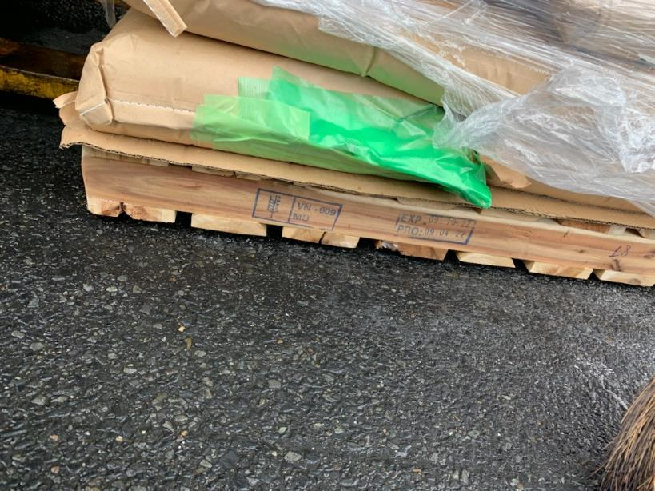 2023.04.06 破損後上司（黒田さん、見山さん）と関係部署（職長、AS工程、東課長）に連絡しこぼれたグルタミン酸を保護手袋着用して回収した。（約：1kg） 破損した紙袋はビニールテープにて養生。 1パレット40紙袋から、破損した1袋を取り除き破棄予定の為保管中。 2023.04.06 管理室連絡対応処理後職長に連絡受けました。 4/7 ・グルタミン酸原料在庫繰りに影響ないことを確認。 ・破損した１袋は使用不可とする。 製造受け入れ前の為、月報処理及びAP21処理について管理室に対応してもらう。 ・トラブル発生時の連絡の徹底について継続してもらう。 ・荷下ろしを行う物質のSDSを提供し、一覧表の現場表示、SDS自己学習を進めてもらう。 ※しっかりとした対応ありがとうございます。 普段はパレット間に隙間があるが今回はパレット間の隙間がなく紙袋が接触していた状態だったと聞いています。反省点シートに書かれている内容を実践するのと今後の引継ぎ項目に入れておいてください。また，トラックからの荷下ろし作業がどちらの作業範囲か確認してください。（4/14追記）

